学習内容
1 | なぜDockerを使うのか

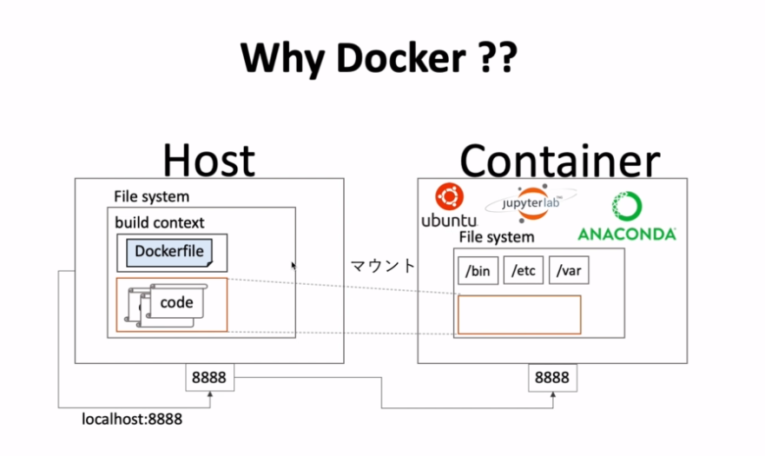

 | Ubuntuやjupyter lab、ANACONDAがベストプラクティスであればそれをホストに入れて運用すればいい
 | しかし、ここであえてDockerを使うのはなぜか。
 | ホストに導入した後やはり別のが使いたくなった時にアンインストールの手間がある。
 | 他の環境に導入するとき、まったく同じ環境にするのは難しい。

 | それをDockerでは解決することができる。

2 | Dockerfileを書く

 | ファイル構成は以下である。
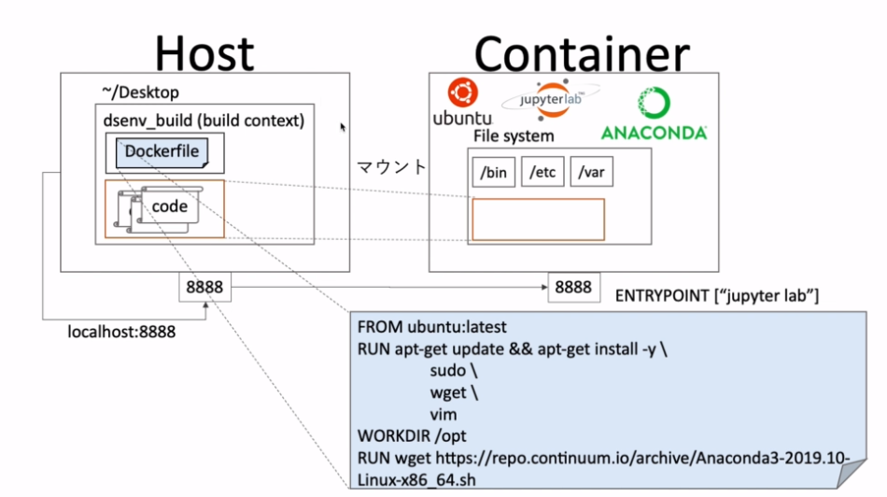

 | ANACONDAとは

 | https://www.anaconda.com/products/individual



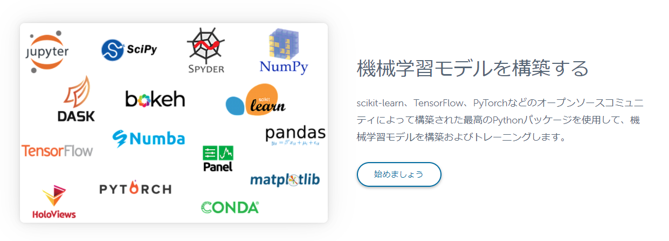

 | データサイエンスに特化したパッケージがさまざま導入されている。

 | Dockerfileを作る

 | Ｄｅｓｋｔｏｐにdsenv_buildというフォルダを作り、その中にDockerfileを作成する。
 | Dockerfileの中身は

 | wgetでANACONDAのインストーラーをダウンロードする記述になります。

 | これをビルドして

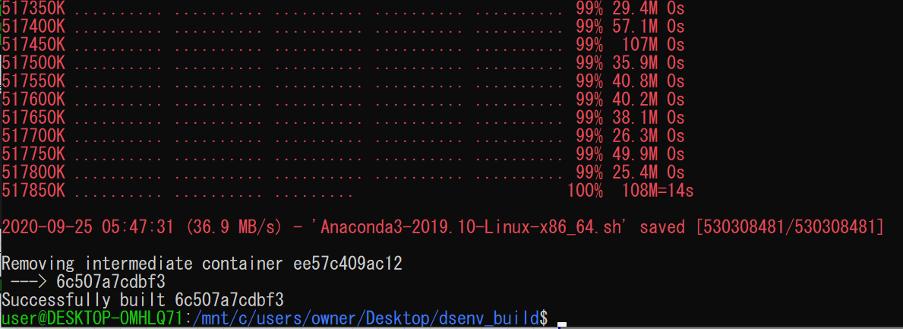

 | 完了しました。

3 | Anacondaのインストール

 | まず、どのようにしてコンテナにANACONDAをインストールするのかを確認して
 | そのうえでDockerfileにその手順を記述していくという流れで進んでいきます。

 | まずはイメージをrunしてANACONDAのインストール方法を確認します。

 | runするとoptのファイルからスタートします。

 | これは、DockerfileにWORKDIRで/optを指定しているからである。
 | このoptフォルダの中には.shのインストーラーがあるので

 | コマンド
 | ｓｈ

 | でインストールします。

 | 実行ずると

 | エンターを押してくださいと言われる

 | yesかnoで答えてくださいと聞かれるのでyes

 | デフォルトだとANACONDA３がrootの直下にできてしまうのでoptの下にできるように指定

 | イニシャライズするかと聞かれるのでyes

 | そしてインストールが完了します。

 | ここで、
 | コマンド
 | python

 | と、打つと

 | パスが通っていないため認識されない。

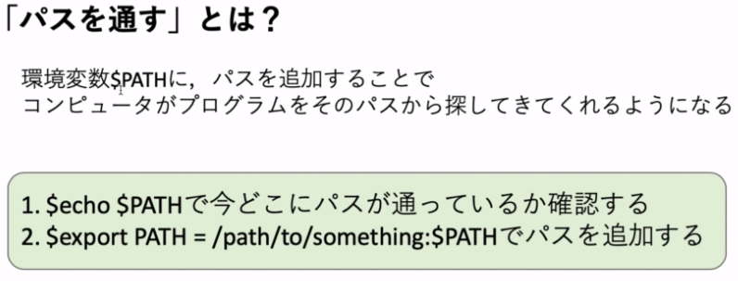

 | 確認してみると

 | pythonというパスがないのでpythonと打っても知らんといわれる。

 | ではこのパスを通すためにどう指定するかを考える。

 | optの中にanaconda３というフォルダがあり、その中身を確認するとbinフォルダがある。
 | 基本的にこの中にPATHを通すのが一般的である。

 | binに移動して絶対パスでpythonを指定するとpythonが起動しました。

 | つまり、追加すべきパスは

 | ということになる。

 | ということでexportコマンドでパスを通すと

 | このような指定の仕方になる。

 | 実行してoptまで戻りpythonと打つと

 | Ｐｙｔｈｏｎが起動した。

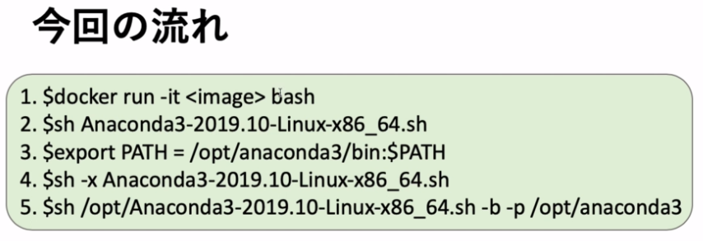

 | ここまでは１～３の手順を踏んでいる。
 | この流れに沿って３までの操作をDockerfileに記述する。

 | ここで問題なのが、ANACONDAのインストールの時にエンターを押したりyesと答えたりインストール
 | するフォルダを指定したりとインタラクティブな操作が必要となっていた。
 | この操作を回避するためにはどのようにしたらよいか。

 | それを回避するためのオプションがあるのでそれを学習していく。

 | ｓｈ -x<something>
 | でオプションの一覧を見ることができる。

 | -b run install in batch mode (without manual intervention),
 | it is expected the license terms are agreed upon
 | -f no error if install prefix already exists
 | -h print this help message and exit
 | -p PREFIX install prefix, defaults to /root/anaconda3, must not contain spaces.
 | -s skip running pre/post-link/install scripts
 | -u update an existing installation
 | -t run package tests after installation (may install conda-build)

 | ここで重要となるのが[-b]、[-p]である

 | -b run install in batch mode (without manual intervention),

 |  | バッチモードで起動するときに使う

 | -p PREFIX install prefix, defaults to /root/anaconda3, must not contain spaces.

 |  | 好きなインストール先を指定することができる。

 | 一度anaconda３のフォルダを消してオプションを使ってインストールしてみる

 | 実行すると

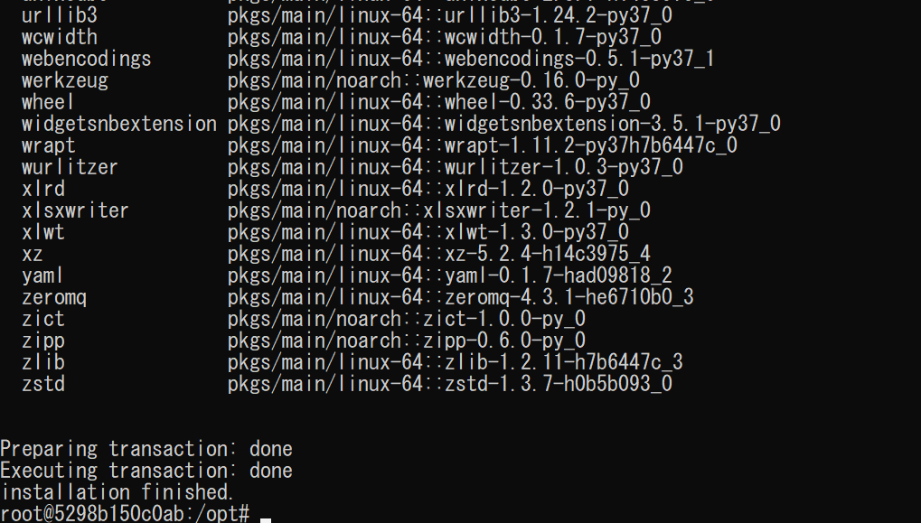

 | 特にインタラクティブなやり取りなくインすロールすることができた。

4 | Dockerfileの続きを書く

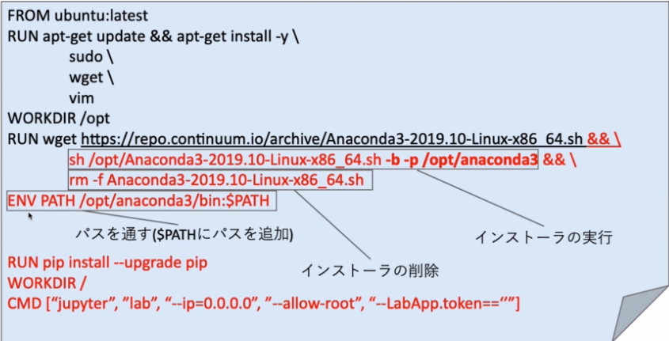

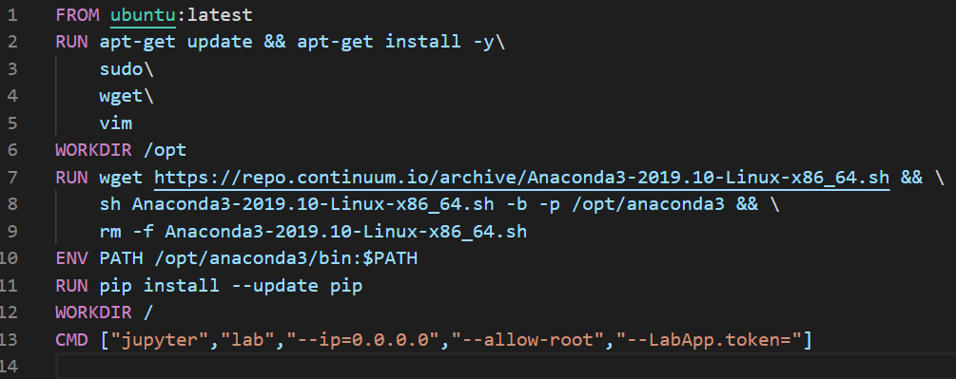

 | 指示通りに記述した。

 | RUN pip～からは学習内容にはないが、Ｐｙｔｈｏｎの管理ツールのインストールと
 | CMDでjupyter labに対してipはローカル、ユーザはroot、jupyterを起動したときのパスワードは
 | 今回はナシで設定する。

 | ではこれをビルドします。

 | updateではなくupgradeだったので書き直して

 | 再度ビルド

 | 成功しました。

 | ここでdocker runしてみると

 | jupyterが動いているのが分かります

 | ブラウザでlocalhost:8888と検索すると

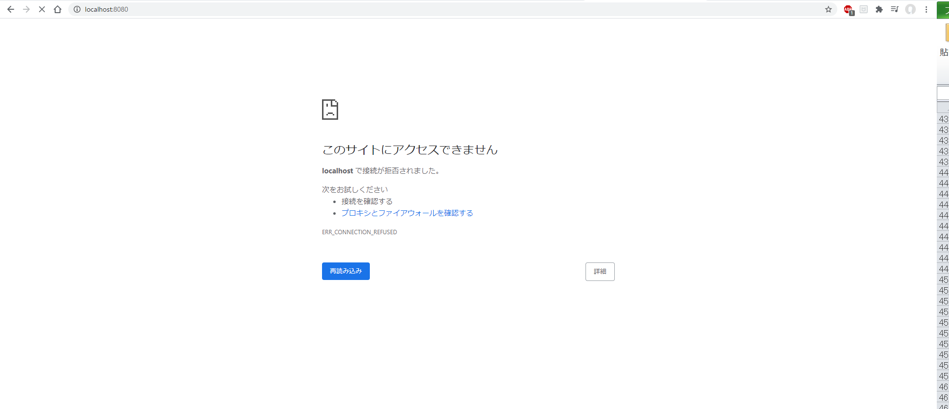

 | まだパブリッシュされていないのでつながりません

 | runコマンドのオプションで-pでポートを繋げると
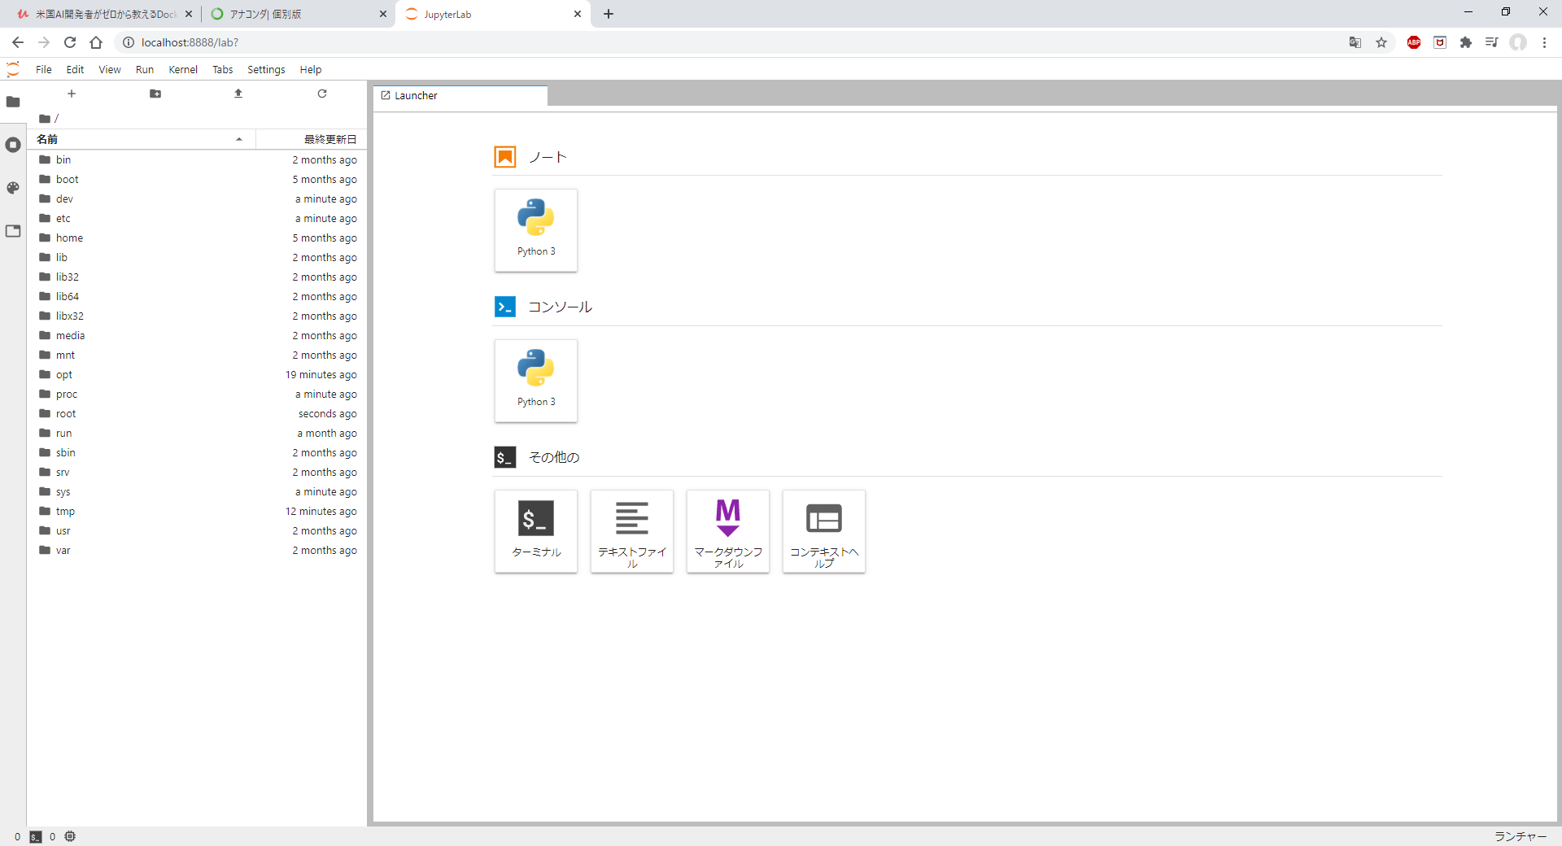

 | つながることが確認できました。

 | これで、コンテナの中にジュピターラボが立ち上がっていてローカルホストからそのジュピターラボに
 | アクセスすることができるということを確認することができました。

 | 左側のファイル一覧はコンテナ内のファイルを指していて、今後データ解析を行う際にはホスト側に
 | 解析用のデータを置いておきたいので次からはrunコマンド実行時にファイルの共有を行う。

5 | ファイルシステムの共有

 | 今回のファイル構成
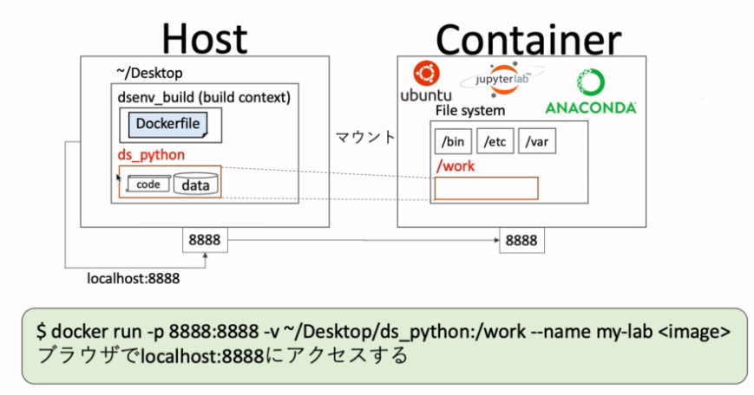

 | まず、マウントさせるためのファイルを作ります。

 | コンテナ側の/workはdocker runコマンド実行時に指定するので自動的に作成される。

 | では実際にdocker runコマンドを実行してみる。

 | 今回は名前をmy-labとする

 | サーバーが立ち上げったのでブラウザで確認してみると

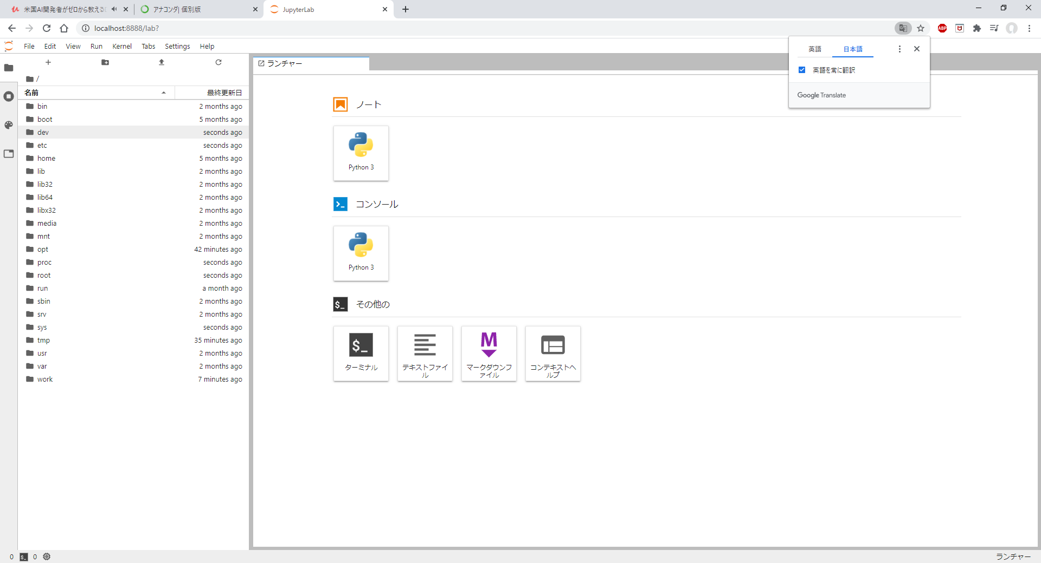

 | workフォルダができていることが分かる。

 | 試しにwork内に新しくファイルを作ってＰｙｔｈｏｎを実行してみる

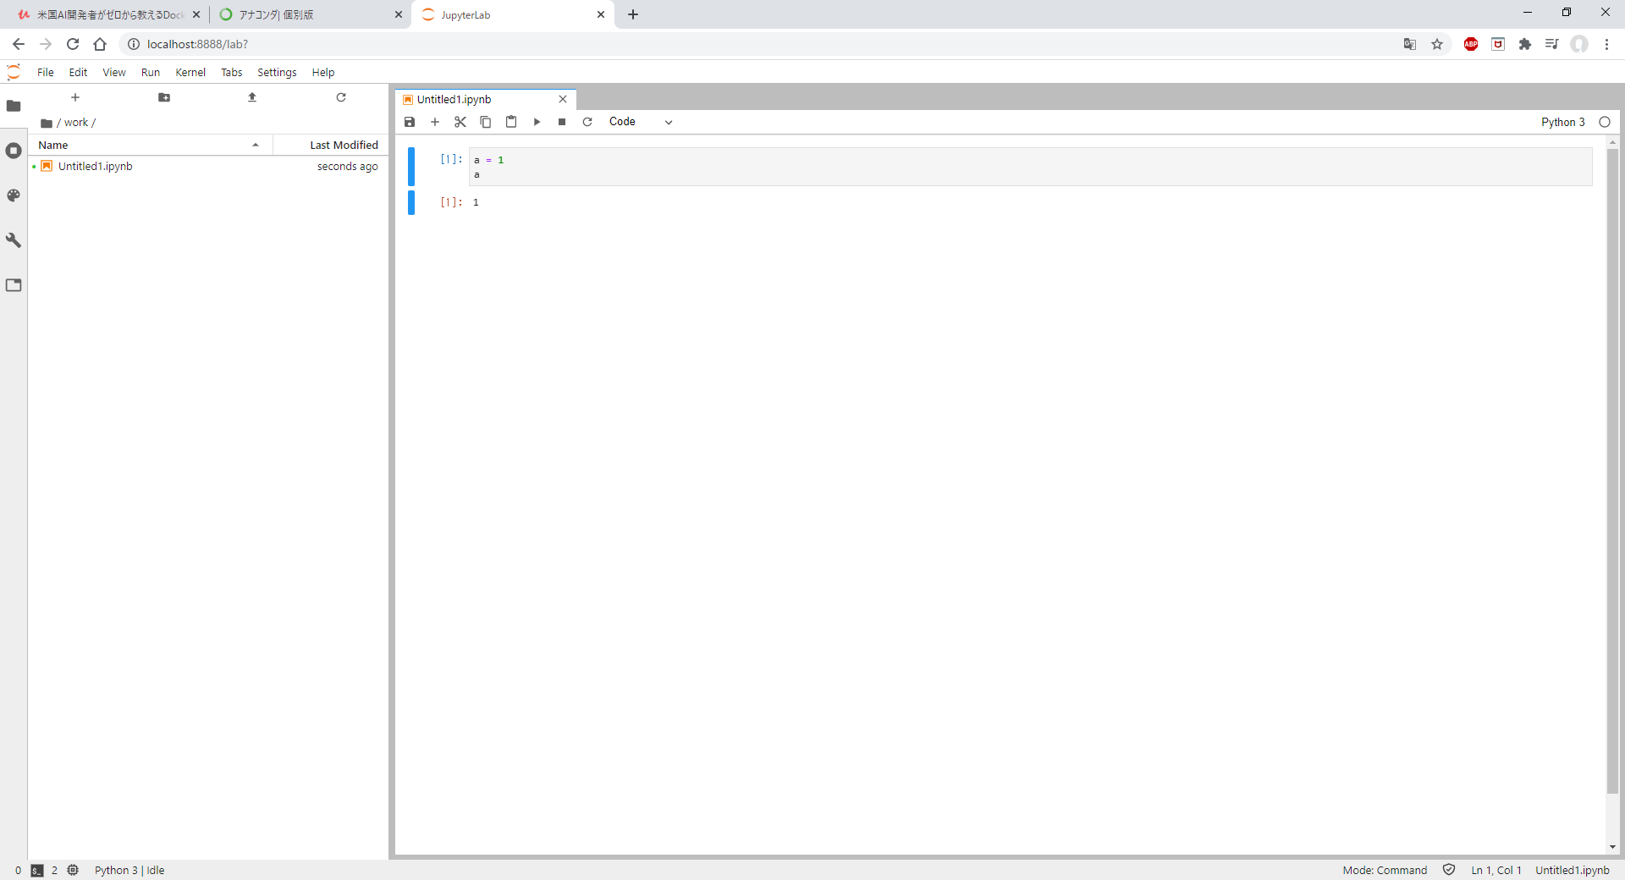

 | work直下にファイルを作成し、実行した。

 | ではこのファイルはどこにできているのか？

 | Ｄｅｓｋｔｏｐのds_pythonの中身を確認するとできていることが分かった。

